Samedi
Champ NA 2026

 | Samedi 22 Aout |  | marée basse: 6h37 coeff 32 Marée haute: 13h09 coeff31

7h00 | Arrivée des compétiteurs
8h | Réunion des capitaine d'équipe et officiels
8h15 | Marshalling

Heure | Océan Sud: Open/master |  | Océan Nord: Youth

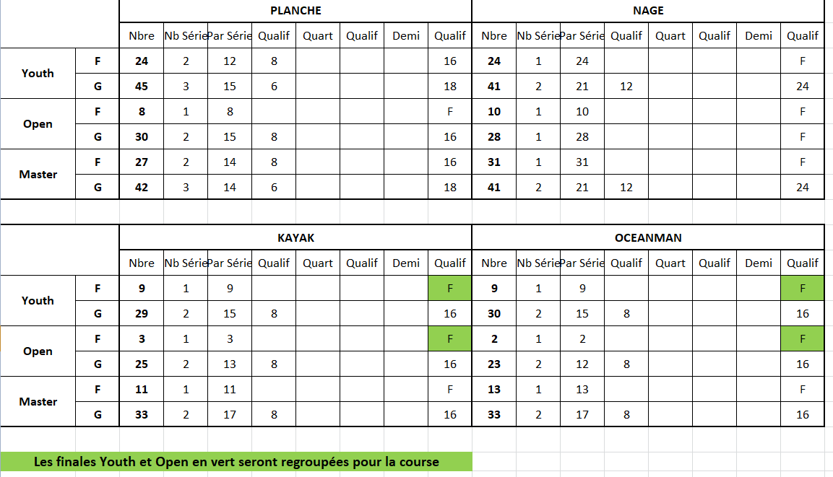
8h30 | Oceanman: Open garçon série x 2 | 8h30 | Nage: SérieYouth G
45 |  | 35
9h |  | 40 | Nage Youth F Finale
15 | Oceanman: Master garçon séries x2 | 45 | Nage Youth G Finale
30 |  | 50 | Planche: Youth G Série x 3
45 | Oceanwoman Open et master fille finale | 55
10h | Oceanman: Open Garçon finale | 9h
15 | Oceanman: Master garçon finale | 5 | Planche: Youth F Série x 2
25 | Kayak: Open garçon Série x 2 | 10
30 |  | 15 | Planche: Youth G Finale
35 | Kayak: Master garçon Série x 2 | 20 | Planche: Youth F finale
40 |  | 25
45 | Kayak: Open et master fille finale | 30 | Kayak: Youth G Série x 2
50 | Kayak: Master garçon finale | 35
55 | Kayak: Open garçon finale | 40 | Kayak: Youth F Finale
 |  | 45 | Kayak: Youth G finale
11h | Nage: Master G Série x 2 | 50
10 |  | 55 | Oceanman: Youth G Série x 2
15 | Nage: Open G Finale | 10h
20 | Nage: Open F Finale | 5
25 | Nage: Master G Finale | 10
30 | Nage: Master F Finale | 15
 |  | 20
40 | Planche: Master G Série x3 | 25 | Oceanwoman: Youth F finale
45 |  | 30
50 |  | 35 | Oceanman: Youth G Finale
55 | Planche: Master F Série x2 | 40
12h |  | 45
5 | Planche: Open G série x 2 | 50
10 |  | 55
15 | Planche: Master G finale | 11h
20 | Planche: Master F finale
25 | Planche: Open F finale
30 | Planche: Open G finale

12h30 | Repas
13h30 | Remise des prix

Dimanche
Programme Champ NA 2026

 | Dimanche 23 Août |  | Marée Basse 8:04 coeff 32
 |  |  | Marée Haute: 14h29 coeff 35
7h00 | Arrivée des compétiteurs
8h | Réunion des officiels et capitaine d'équipe
8h15 | Marshalling

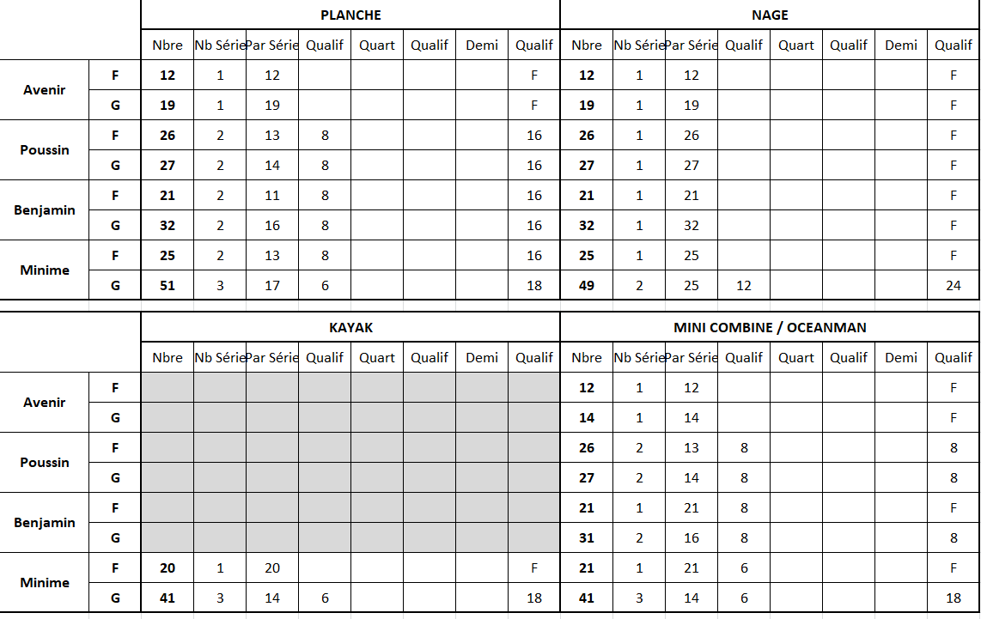
Heure | Océan 1 |  | Océan 2

 | Avenir/Poussin/Benjamin |  | Minime
8h30 | Nage: Benjamin G Finale | 8h30 | Nage: Minime G Séries X 2
35 | Nage: Benjamine F Finale | 35
40 | Nage: Poussin G Finale | 40 | Nage: Minime F Finale
45 | Nage: Poussine F Finale | 45 | Nage: Minime G Finale
50 | Nage: Avenir G Finale | 50 | Planche: Minime G Série X3
55 | Nage: Avenir F Finale | 55
9h | Planche: Benjamin Série x2 | 9h
5 |  | 5 | Planche: Minime F Série X2
10 | Planche: Benjamine Série x2 | 10
15 |  | 15 | Planche: Minime G Finale
20 | Planche: Benjamin finale | 20 | Planche: Minime F Finale
25 | Planche: Benjamine finale | 25
30 | Planche: Poussin Série x2 | 30 | Kayak: Minime G Série x3
35 |  | 35
40 | Planche: Poussine Série x 2 | 40
45 |  | 45 | Kayak: minime F Finale
50 | Planche: Poussin G finale | 50 | Kayak: Minime G Finale
55 | Planche: Poussine F finale | 55
10h | Planche: Avenir G Finale | 10h | Oceanman: Minime G série x 3
5 | Planche Avenir F Finale | 10
 |  | 20
20 | Combiné: Benjamin Série x2 | 30 | Oceanman: Minime F série x 2
30 |  | 40
40 | Combiné: Benjamine | 50 | Oceanman: Minime G finale
50 | Combiné: Benjamin finale | 11h | Oceanman: Minime F finale
11h | Combiné: Poussin Série x2
10
20 | Combiné: Poussine Série x2
30
40 | Combiné: Poussin finale
50 | Combiné: Poussine finale
12h | Combiné: Avenir G finale
10 | Combiné: Avenir F finale

12h30 | Repas
13h30 | Remise des prix

Lundi
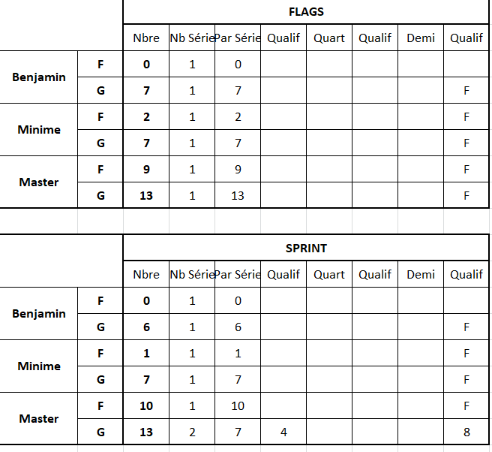
Programme prévisionnel - Sable

 | Lundi 24 Août

17h | Réunion des officiels et capitaine d'équipe
17h45 | Marshalling

Heure | Site Beach Flags | Site Sprint
18h | Benjamin | Série Master homme
 | Minime F | Finale Master Fille
 | Minime G | Finale Master Garçon
 | Master Fille | Benjamin
 | Master garçon | Minime F
20h |  | Minime G

